到期收益率
 |  |  | 最后付息周期、1年内到期还本付息、零息-单利 |  |  | 一年以上只到期还本付息固定-复利 |  | 不处于最后付息周期的固定利率债券-复利 |  |  |  |  |  |  |  |  |  |  |  | 浮动利率债券
债券代码 | 019657.SH
债券简称 | #NAME? |  | 到期收益率 | #NAME? |  | 到期收益率 | #NAME? | 到期收益率 | #NAME? |  | y | 3.0176% |  |  |  | 方法二：Yiled 函数 |  |  | 方法三：Quanlib插件(未完成） | 到期收益率 | #NAME?
上市地点 | #NAME? |  | 行权收益率 |  |  | 行权收益率 |  | 行权收益率 |  |  | (What if） |  |  |  |  |  |  |  |  | 到期收益率 行权 | #NAME?
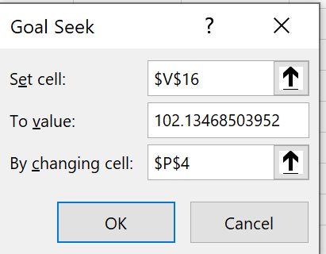
结算速度 | T+0 |  |  |  |  |  |  |  |  |  |  |  |  |  |  |  |  |  |  |  | #NAME?
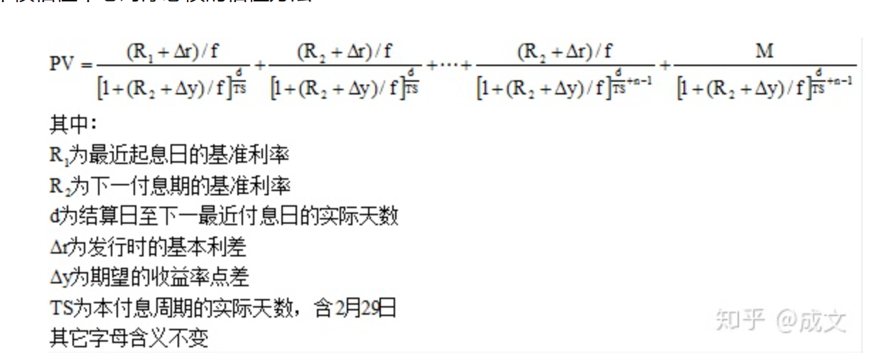
买入结算日期 | 2021-07-05 |  | FV | #NAME? |  | FV | #NAME?
买入净价 | 100.959 |  | PV | #NAME? |  | PV | #NAME? | PV | #NAME? |  |  | 102.13468504
应计利息 | #NAME? |  | Par | #NAME? |  | Par | #NAME? | Par | #NAME?
买入全价 | #NAME? |  | Coupon | #NAME? |  | Coupon | #NAME? | Coupon | #NAME?
最新面值 | #NAME? |  | frequency | #NAME? |  | frequecy | #NAME? | frequecy | #NAME?
起息日期 | #NAME? |  | 兑付日-结算日 | #NAME? |  | d 下次理论付息日-结算日 | #NAME? | d 下次理论付息日-结算日 | #NAME?
计息截止日 | #NAME? |  |  |  |  | N 债券年限 | #NAME? | n 剩余付息次数 | 5
利率类型 | #NAME? |  |  |  |  | M 到期兑付日-结算日 (整年) | #NAME?
利率说明 | #NAME? |  |  |  |  | T - 复利时间幂参数 | #NAME?
票面利率（发行时） | #NAME? |  |  |  |  |  | #NAME? |  |  |  |  |  |  | 方法一： what if excel 求解(需扩展） |  |  |  | #NAME?
计息方式 | #NAME?
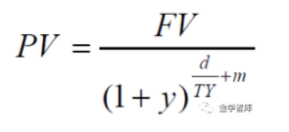
计息基准 | #NAME? |  |  |  |  |  |  | 付息次数 | 默认日期 | 交易日期 | 票面利率 | 付息金额 | 本金余额 | 还本金额 | 现金流 | 付息次数-1 | d/Ts+(n-1) | 折现现金流
每年付息次数 | #NAME? |  |  |  |  |  |  | 1 | 2021-10-22 | 2021-10-22 | 3.02 | 3.02 | 100 | 0 | 3.02 | 0 | #NAME? | #NAME?
付息日说明 | #NAME? |  |  |  | #NAME? |  |  | 2 | 2022-10-22 | 2022-10-22 | 3.02 | 3.02 | 100 | 0 | 3.02 | 1 | #NAME? | #NAME?
是否免税 | #NAME? |  |  |  |  |  |  | 3 | 2023-10-22 | 2023-10-22 | 3.02 | 3.02 | 100 | 0 | 3.02 | 2 | #NAME? | #NAME?
税率 | #NAME? |  |  |  |  |  |  | 4 | 2024-10-22 | 2024-10-22 | 3.02 | 3.02 | 100 | 0 | 3.02 | 3 | #NAME? | #NAME?
到期日期 | #NAME? |  |  |  |  |  |  | 5 | 2025-10-22 | 2025-10-22 | 3.02 | 3.02 | 0 | 100 | 103.02 | 4 | #NAME? | #NAME?
剩余年限 | #NAME?
到期兑付日 | #NAME?
下次付息日 | #NAME?

最后付息周期、1年内到期还本付息、零息-单利
 | 031800752.IB
 | 18南电PPN001

 | 200013.IB
 | 20附息国债13

1年以上 | 2106450007.IB
只到期还本付息 | 21江门农商行CDs07(2Y)(单位)

浮动利率 | 112110006.IB | （为啥两个计算器应计利息不一样）
 | 21兴业银行CD006

不处于最后付息周期的固定利率债券-复利
 | 200013.IB
 | 20附息国债13

